Materias
MAESTRIA Y ESPECIALIZACION
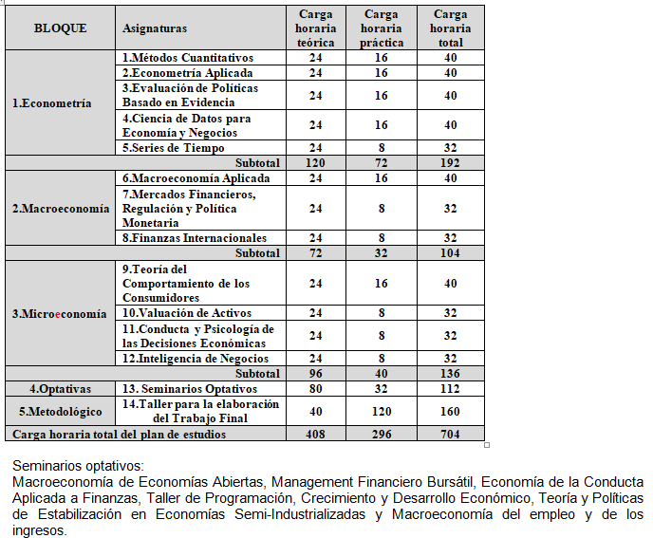
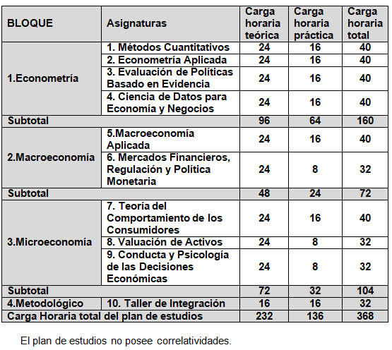
Cod. Materia | Materias | Carga Horaria | Cohorte 2023 | Cohorte 2024
6714 | M73 01 Métodos cuantitativos | 40 | 2023 | 2024
6730 | M73 05 Series de Tiempo | 32 | 2024
6715 | M73 06 Macroeconomía Aplicada | 40 | 2023 | 2024
6716 | M73 09 Teoría del Comportamiento de los Consumidores | 40 | 2023 | 2024
6727 | M73 02 Econometría Aplicada | 40 | 2023 | 2024
6729 | M73 04 Ciencia de Datos para Economía y Negocios | 40 | 2023 | 2024
6731 | M73 07 Mercados Financieros, Regulación y Política Monetaria | 32 | 2023 | 2024
6733 | M73 10 Valuación de Activos | 32 | 2023 | 2024
6734 | M73 11 Conducta y Psicología de las Decisiones Económicas | 32 | 2023 | 2024
6728 | M73 03 Evaluación de Políticas Basado en Evidencia | 40 | 2023 | 2024
6759 | E73 10 Taller de Integración | 32 | 2023 | 2024
6737 | M73 14 Taller para la elaboración del Trabajo Final | 160 | 2024
6732 | M73 08 Finanzas Internacionales | 32 | 2024
6735 | M73 12 Inteligencia de Negocios | 32 | 2024
6736 | M73 13 Seminarios Optativos | 112 | 2024

 | Total Maestria | 704

